2025+GD
Protokol pro posouzení kapacity podle TP 188 - okružní křižovatky
Název křižovatky |  | okružní křižovatka silnice I/32 x MK od Globusu x MK od Burgeru
Zatěžovací stav |  | rok 2025 + generovaná doprava |  |  |  |  | 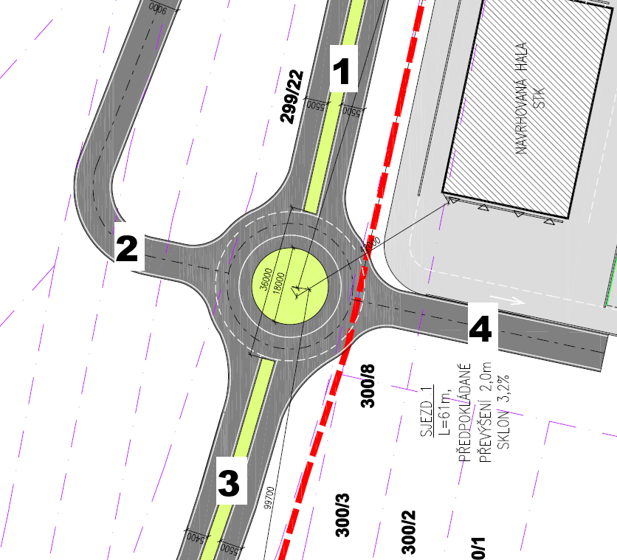
Počet parsků |  | 4

Vypracoval |  | Ing. Bystrianský | Datum | 2025-10-16

Kritérium výkonnosti
Paprsek | Název komunikace | Kategorie komunikace |  | UKDlim [-] | tw,lim [s]
1 | I/32 | I. třída |  | C | 30
2 | MK od Globusu | MK |  | E | >45
3 | I/32 od D11 | I. třída |  | C | 30
4 | MK od Burgeru | MK |  | E | >45

Intenzita dopravy
Paprsek | Název komunikace | Proud (vjezd-výjezd) | IOA [voz/h] | INA + IA [voz/h] | INS + IAK [voz/h] | IM [voz/h] | IC [cykl/h] |  | I [voz/h] | I [pvoz/h] | Σ IV [pvoz/h] | Σ Iped [ch/h]
1 | I/32 | 1 (1-4) | 0 | 0 | 0 | 0 | 0 |  | 0 | 0 | 476 | 0
 |  | 2 (1-3) | 366 | 5 | 20 | 0 | 0 |  | 391 | 436
 |  | 3 (1-2) | 40 | 0 | 0 | 0 | 0 |  | 40 | 40
 |  | z (1-1) | 0 | 0 | 0 | 0 | 0 |  | 0 | 0
2 | MK od Globusu | 4 (2-1) | 90 | 0 | 1 | 0 | 0 |  | 91 | 93 | 216 | 0
 |  | 5 (2-4) | 0 | 0 | 0 | 0 | 0 |  | 0 | 0
 |  | 6 (2-3) | 90 | 0 | 11 | 0 | 0 |  | 101 | 123
 |  | z (2-2) | 0 | 0 | 0 | 0 | 0 |  | 0 | 0
3 | I/32 od D11 | 7 (3-2) | 40 | 0 | 0 | 0 | 0 |  | 40 | 40 | 692 | 0
 |  | 8 (3-1) | 586 | 6 | 18 | 0 | 0 |  | 610 | 652
 |  | 9 (3-4) | 0 | 0 | 0 | 0 | 0 |  | 0 | 0
 |  | z (3-3) | 0 | 0 | 0 | 0 | 0 |  | 0 | 0
4 | MK od Burgeru | 10 (4-3) | 0 | 0 | 0 | 0 | 0 |  | 0 | 0 | 0 | 0
 |  | 11 (4-2) | 0 | 0 | 0 | 0 | 0 |  | 0 | 0
 |  | 12 (4-1) | 0 | 0 | 0 | 0 | 0 |  | 0 | 0
 |  | z (4-4) | 0 | 0 | 0 | 0 | 0 |  | 0 | 0
Součet intenzit všech vjezdů do křižovatky |  |  |  |  |  |  |  |  |  |  | 1384

Geometrické uspořádání
Paprsek | Název komunikace | Typ uspořádání vjezdu a okruhu | no [-] | nV [-] | Počet jízdních pruhů na výjezdu ne [-] | Poloměr vjezdu RV [m] | Poloměr výjezdu Re [m] | Lkol [m] | Vnější PRŮMĚR okružky D [m] | Spojovací větev? ANO/NE | Lkk [m] | Délka spojovací větve Lb [m]
1 | I/32 | 1 | 1 | 1 | 1 | 17 | 14 | 14.3 | 36 | NE
2 | MK od Globusu | 1 | 1 | 1 | 1 | 9 | 10 | 10 |  | NE
3 | I/32 od D11 | 1 | 1 | 1 | 1 | 24 | 23 | 15.6 |  | NE
4 | MK od Burgeru | 1 | 1 | 1 | 1 | 10 | 10 | 10 |  | NE

Posouzení kapacity vjezdů
Paprsek | Název komunikace | Io [pvoz/h] | IV [pvoz/h] | Iped [pvoz/h] | Cv [pvoz/h] | Rez [pvoz/h] | aV [-] | tW [s] | UKD [-] | L95% [m] | tW,lim [s] | tw ≤ tw,lim Rez > 0
1 | I/32 | 40 | 476 | 0 | 1341 | 865 | 0.36 | 4 | A | 10 | 30 | ANO
2 | MK od Globusu | 436 | 216 | 0 | 794 | 578 | 0.27 | 6 | A | 7 | >45 | ANO
3 | I/32 od D11 | 93 | 692 | 0 | 1288 | 596 | 0.54 | 6 | A | 21 | 30 | ANO
4 | MK od Burgeru | 785 | 0 | 0 | 538 | 538 | 0.00 | 7 | A | 0 | >45 | ANO

Posouzení kapacity výjezdů
Paprsek | Název komunikace | Ie [pvoz/h] | Iped [pvoz/h] | Ce [pvoz/h] | Rez [pvoz/h] | aV [-] |  |  |  |  | aW,lim [-] | aw ≤ aw,lim
1 | I/32 | 745 | 0 | 1239 | 494 | 0.60 |  |  |  |  | 0.9 | ANO
2 | MK od Globusu | 80 | 0 | 1219 | 1139 | 0.07 |  |  |  |  | 0.9 | ANO
3 | I/32 od D11 | 559 | 0 | 1326 | 767 | 0.42 |  |  |  |  | 0.9 | ANO
4 | MK od Burgeru | 0 | 0 | 1219 | 1219 | 0.00 |  |  |  |  | 0.9 | ANO

Celkové shrnutí
Kapacita všech vjezdů vyhovuje? |  |  |  |  |  |  |  |  |  |  |  | ANO
Kapacita všech výjezdů vyhovuje? |  |  |  |  |  |  |  |  |  |  |  | ANO

Kapacita okružní křižovatky vyhovuje? |  |  |  |  |  |  |  |  |  |  |  | ANO

Komentář
Plánovaná okružní křižovatka silnice I/32 x napojení Globusu x napojení areálu BÜRGER s intenzitami pro rok 2025 a započítáním generované dopravy vyhověla kapacitnímu posouzení vjezdů i výjezdů. Křižovatka dosahuje UKD A na všech vjezdech.

